关系图
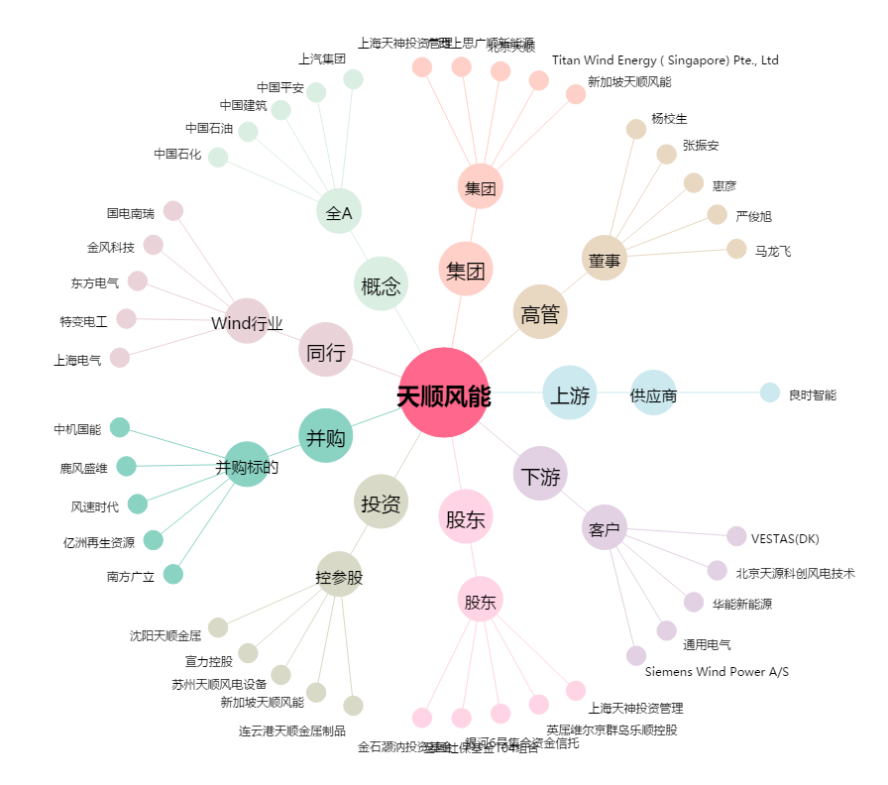
天顺风能[002531.SZ] - 关系概览图

